Asfaltpaspoort
geautomatiseerd
Vrij invoerveld
Keuzelijst | PZH |  |  | Asfaltpaspoort NPDW (obv PIM data) |  |  | Wegwijzer | WeginfraOntologie
Fase | DataElement | ValueDataElement (Veldnaam) | Opmerking | DataElement | ValueDataElement (Veldnaam) | Opmerking | DataElement | DataElement
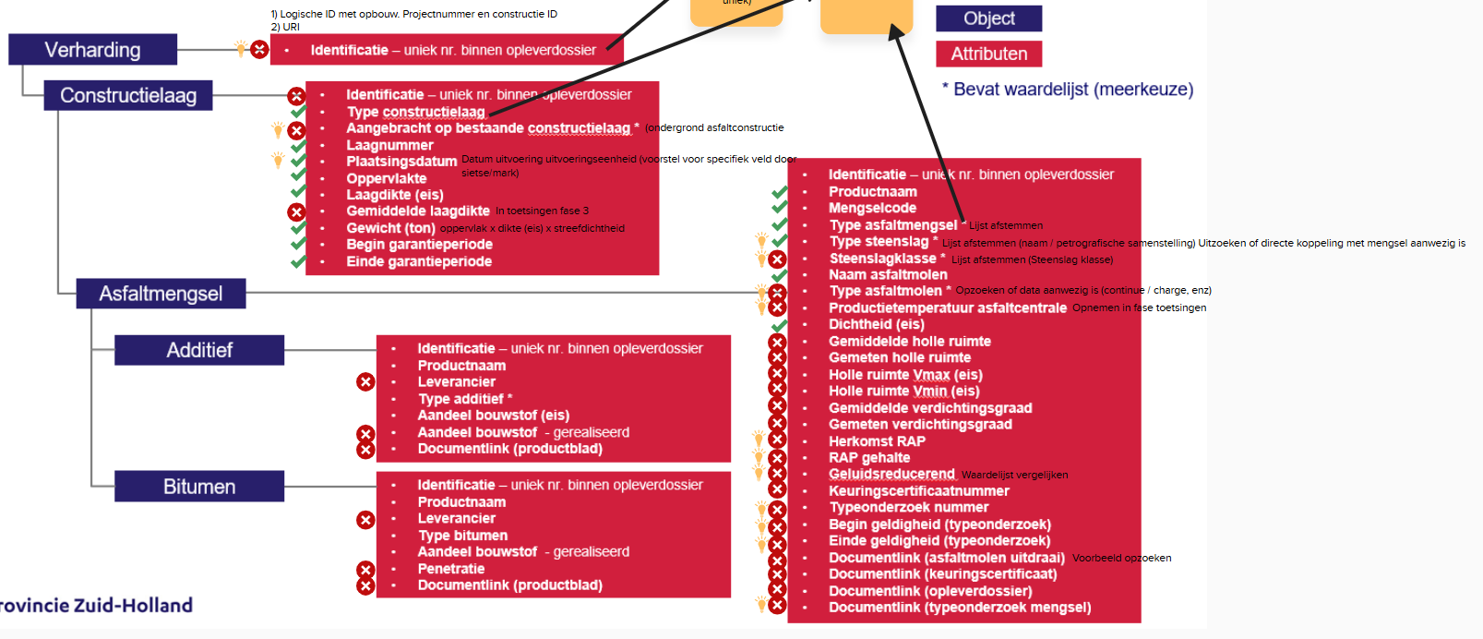
Fase 0 |  |  |  | Project |  |  | Project
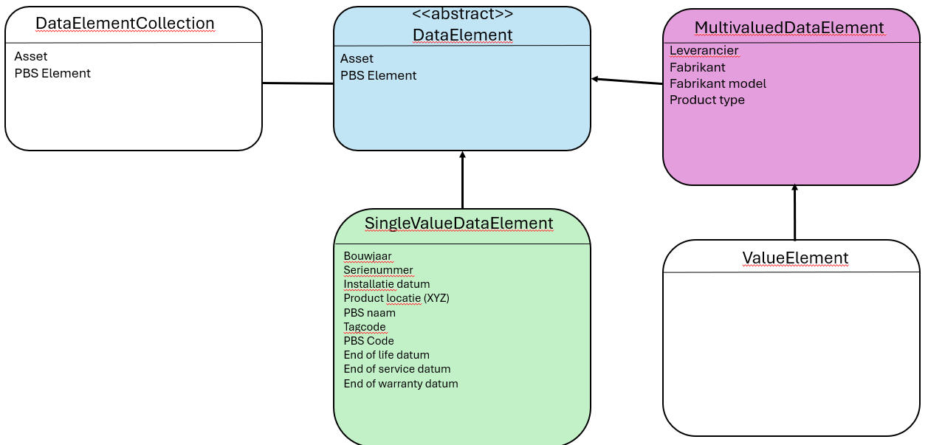
Fase 0
Fase 0
Fase 0 |  |  |  |  | ProjectNummerAannemer
Fase 0 |  |  |  |  | ContractNummer
Fase 0 |  |  |  |  | HoofdAannemerNaam
Fase 0 |  |  |  |  | HoofdlocatieWerk
Fase 0 |  |  |  |  | OpdrachtgeverNaam
Fase 0 |  |  |  |  | BeginDatum
Fase 0 |  |  |  |  | GarantiePeriode (in maanden)
Fase 0 |  |  |  |  | Regelgeving
Fase 1 | Verharding |  |  | Constructie |  |  | Constructie
Fase 1 |  | Identificatie |  |  | ConstructieID (UID)
Fase 1
Fase 1
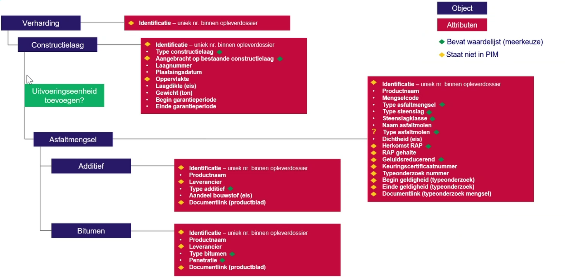
Fase 1
Fase 1
Fase 1
Fase 1
Fase 1
Fase 1
Fase 1
Fase 1 | Constructielaag |  |  | Uitvoeringseenheid |  |  | Uitvoeringseenheid
Fase 1 |  | Identificatie |  |  | UitvoeringsEeheidID (UID)
Fase 1 |  | Type constructielaag | (TypeAsfaltverharding in waardelijst?) |  | Type Verharding: Deklaag, onderlaag = "Omschrijving ConstructieLaag"; Objecttype AC, SMA, waterafdichtende laag ="ObjectType" (=volgnummer + Naam Objecttype + oppervlak)
Fase 1 |  | Aangebracht op bestaande constructielaag |  |  | Ondergrond asfaltconstructie
Fase 1 |  | Laagnummer |  |  | Nummer Uitvoeringseenheid
Fase 1 |  | Plaatsingsdatum |  |  | Niet aanwezig | Verwerkingsdatum boorkern door technoloog
Fase 1 |  | Oppervlakte |  |  | Oppervlakte
Fase 1 |  | Laagdikte (eis) |  |  | Gewenste dikte
Fase 1 |  | Gewicht (ton) |  |  | Berekend veld (Oppervlakte x gewenste dikte x streefgewicht)
Fase 1 |  | Begin garantieperiode |  |  | Datum Ingang garantieperiodeUTC
Fase 1 |  | Einde garantieperiode |  |  | Datum einde garantieperiodeUTC
Fase 1 |  |  |  |  | Locatie Omschrijving
Fase 1 |  |  |  |  | Omschrijving Constructie
Fase 1 |  |  |  |  | Asfaltcentrale
Fase 1 |  |  |  |  | Garantieperiode in maanden
Fase 1
Fase 1
Fase 1
Fase 1
Fase 1
Fase 1
Fase 1
Fase 1 | Asfaltmengsel |  |  | MengselOntwerp |  |  | AsfaltMengsel
Fase 1 |  | Identificatie |  |  | MengselOntwerpID (UID) | AsfaltmengselId, (CodeHandmatig 630K018), CodeGegenereerd (KWS01316), MengselOntwerpID (UID)
Fase 1 |  | Productnaam |  |  | MengselOmschrijving
Fase 1 |  |  |  |  | Europese benaming
Fase 1 |  | Mengselcode |  |  | MengselCode
Fase 1 |  | Type asfaltmengsel |  |  | MengselType
Fase 1 |  | Naam asfaltmolen |  |  | Asfaltcentrale | Niet altijd een lijst, is dit belangrijk om af te stemmen?
Fase 1 |  | Dichtheid (eis) |  |  | Streefdichtheid
Fase 1 |  | Holle ruimte Vmax (eis) |  |  | Holle ruimte max
Fase 1 |  | Holle ruimte Vmin (eis) |  |  | Holle ruimte Min
Fase 1 |  |  |  |  | Holle ruimte
Fase 1 |  | RAP gehalte |  |  | Percentage hergebruik?? | PR wordt uit inventarislijst van een mengsel gehaald, een deel is een bouwstofsoort (asfaltgranulaat), hier pakken we het percentage van.
Fase 1 |  | Geluidsreducerend |  |  | Mengsel Soort (Zoab, DGD, enz) of mengseltype Geen parameter voor wel/niet geluidsreducerend of mate van geluidsreducerendheid
Fase 1 |  | Keuringscertificaatnummer |  |  | Onbekend, DOP-nummer?
Fase 1 |  | Type onderzoekscode |  |  | TypeOnderzoeksCode
Fase 1 |  | Begin datum geldigheid (typeonderzoek) |  |  | Datum ingang type onderzoek
Fase 1 |  | Einde datum geldigheid (typeonderzoek) |  |  | Datum Geldig tot type onderzoek
Fase 1 |  | Documentlink (keuringscertificaat) |  |  | Onbekend, CE? DOP? Verkortverslag?
Fase 1 |  | Documentlink (typeonderzoek mengsel) |  |  | Onbekend
Fase 1
Fase 1 | Additief / Bitumen |  |  | AsfaltMengselBouwstof |  |  | AsfaltMengselBouwstof
Fase 1 |  | Identificatie |  |  | BouwstofID | In tabel MengselOntwerpBouwstof
Fase 1 |  |  |  |  | BouwstofSoort
Fase 1 |  | Productnaam |  |  | BouwstofNaam
Fase 1 |  | Type additief |  |  | BouwstofType
Fase 1 |  | Type bitumen |  |  | BouwstofType
Fase 1 |  | Type steenslag |  |  | BouwstofType
Fase 1 |  | Steenslagklasse |  |  | PetrografischeSamenstelling
Fase 1 |  | Aandeel bouwstof (eis) |  |  | BerekeningsResultaat
Fase 1 |  | Documentlink (productblad) |  |  |  | Niet aanwezig
Fase 1 |  | Herkomst RAP |  |  | BouwstofType | Bouwstof type: ZOAB, Tussenlaag, onderlaag enz.
Fase 1
Fase 1 |  |  |  |  |  |  | Bouwstof
Fase 1
Fase 1
Fase 1
Fase 1
Fase 1
Fase 1
Fase 1
Fase 1
Fase 1
Fase 1
Fase 1
Fase 1
Fase 1
Fase 1
Fase 1
Fase 1
Fase 1
Fase 1
Fase 1
Fase 1
Fase 3 | Toetsingen |  |  |  |  |  | Proef
Fase 3 |  | Gemiddelde laagdikte
Fase 3 |  | Gemiddelde holle ruimte
Fase 3 |  | Gemeten holle ruimte
Fase 3 |  | Gemiddelde verdichtingsgraad
Fase 3 |  | Gemeten verdichtingsgraad
Fase 3 |  | Documentlink (opleverdossier)
Fase 3 |  | Documentlink (asfaltmolen uitdraai)
Fase 3
Fase 3
Fase 3
Fase 3
Fase 3 |  |  |  |  |  |  | Proefresultaat
Fase 3
Fase 3
Fase 3
Fase 3
Fase 3
Fase 3
Fase 3
Fase 3
Fase 3
Fase 3
Fase 3 |  |  |  |  | geen eigenschap van asfalt, maar van fundering
Fase 3 |  |  |  |  |  |  | Monster
Fase 3
Fase 3
Fase 3
Fase 3
Fase 3
Fase 3
Fase 3
Fase 3 |  |  |  |  |  |  | Monsterlaag
Fase 3
Fase 3
Fase 3 |  |  |  |  | Onbekend
Fase 3 |  |  |  |  | Onbekend
Fase 4 | Werkelijke productie van asfalt
Fase 4 |  | Productietemperatuur asfaltcentrale
Fase 4 |  | Leverancier
Fase 4 |  | Aandeel bouwstof (gerealiseerd)

